Pasaporte - HC
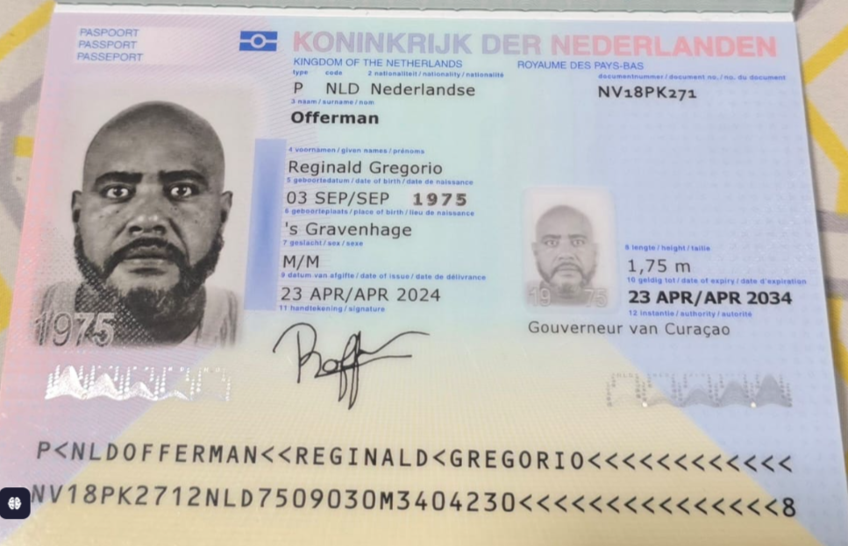
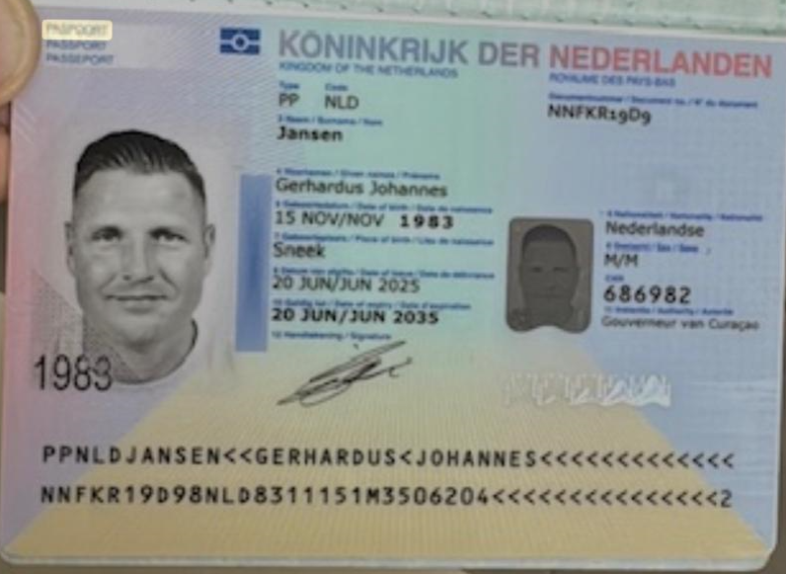

 |  |  | 1.945.000 C

Nombre | Reginald | Nombre | Gerhardus
Nombre | Gregorio | Nombre | Johannes
Apellido | Offerman | Apellido | Jansen
Pasaporte | NV18PK271 | Pasaporte | NNFKR19D9
Fecha de nacimiento | 1975-09-03 | Fecha de nacimiento | 15 de Noviembre 1983
Edad | 50 | Edad | 42
Estado civil | Unión libre | Estado civil | Casado
Dirección | Oostjongbloed Kv 1 Bonam | Dirección | CAS Coraweg 90/A
País | Curazao | País | Curazao
Email: | Djzoonte@gmail.com | Email: | gerard@jkbprofiles.com
Profesión | DJ y empresario. (RO-1 DJ) | Profesión
Teléfono | 59996698220 | Teléfono | 599 96614727
RH | O+ | RH | No lo sabe en este momento
Seguro | SVB | Seguro | OOM
Peso | 90 | Peso | 109
Altura | 1.75 mts | Altura | 1.96
Idioma | inglés, holandés, papiamento y español. | Idioma | Neerlandés, Inglés

CONFIRMACIONES
REGINALD | GERHARDUS
CITA MEDICO INTERNISTA | CITA MEDICO INTERNISTA

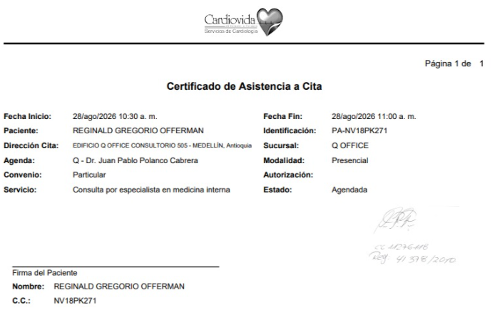
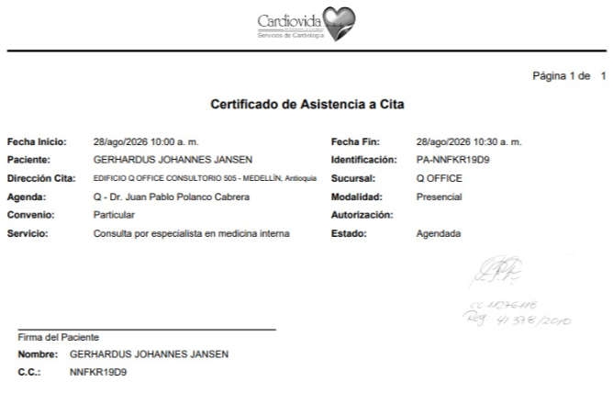

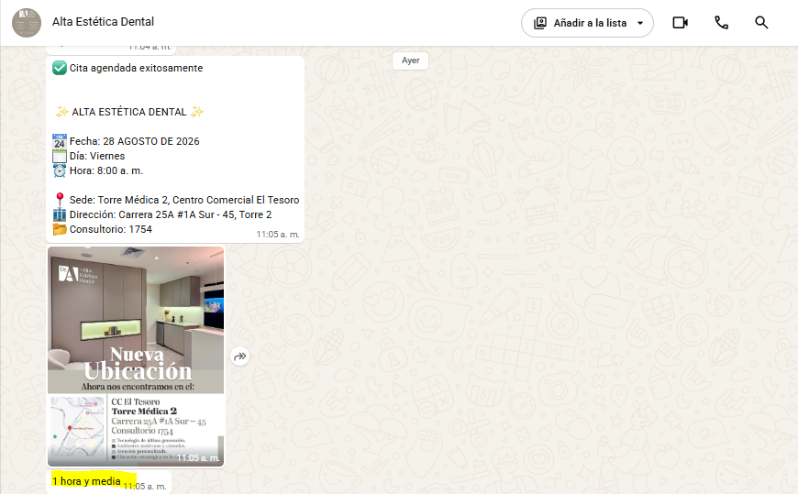
 | CITA ODONTOLOGIA - LIMPIEZA Y BLANQUEAMIENTO

